Descrizione Leonardo
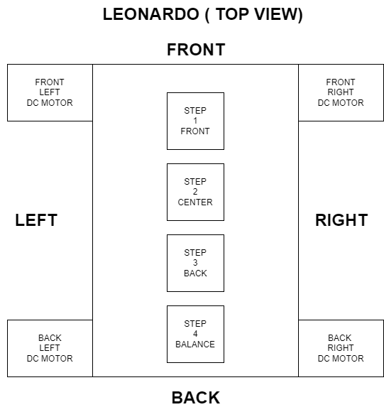
IL PROGRETTO LEONARDO 2.0
Leonardo 2.0 è la continuazione del vecchio progetto Leonardo.

schema elettrico
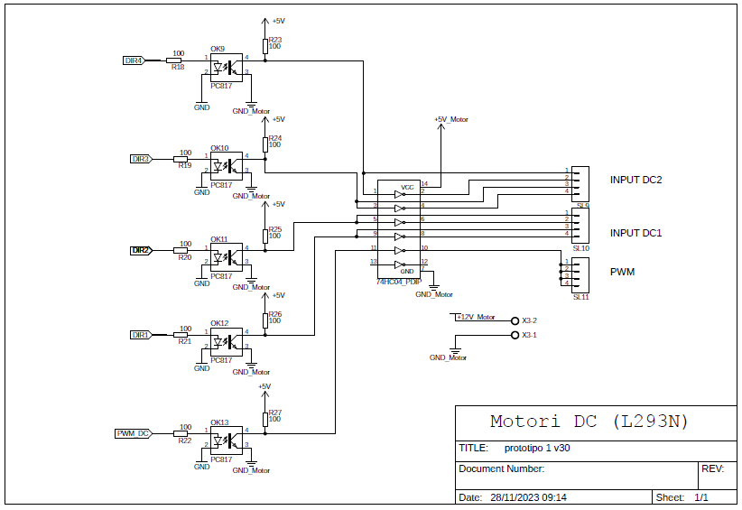
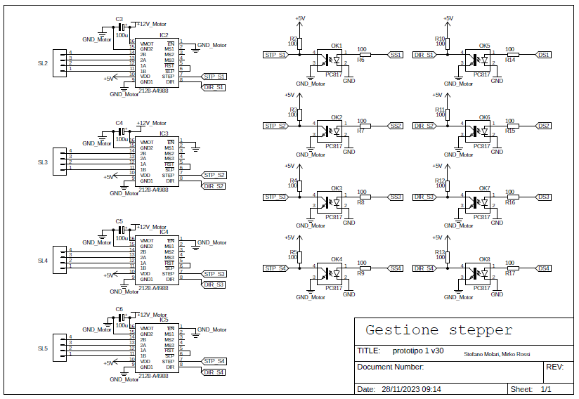

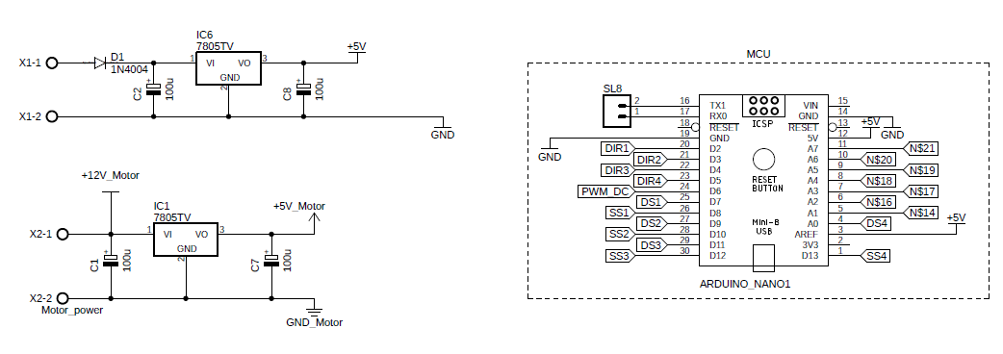

motori DC
DESCRIZIONE
Blindo si muove lungo il terreno utilizzando 4 motori DC. Essi sono accoppiati a due a due:
- i motori anteriori (front right, front left)
- i motori mosteriori (back right, back left)
movimento
front right | CONNETTORE LATERALE SINISTRO
front left | ( DA ALTO VERSO BASSO )
back right
back left | 5
 | !5
 | 4
 | !4
 | 3
 | !3
 | 2
 | !2

 | 6 PWM

stepper
DESCRIZIONE
Blindo è dotato di 3 assi lineari, a cui ciascuno sono collegati due motori in dc per il movimento.
Gli assi lineari servono per alzare o abbassare le ruote di queste coppie di ruote, in modo da poter superare ostacoli.
il quarto asse lineare serve per mantenere l'equilibrio del tutto.
ogni stepper è pilotato da un driver A4988 e ciascuno ha due pin in ingresso:
- DIR
- STEP
nome stepper | pin direzione | tipologia | pin step | tipologia | funzione
step 1 front | 7 |  | 8 |  | sollevare coppia ruote anteriori
step 2 center | 9 |  | 10 |  | sollevare coppia ruote centrali
step 3 back | 11 |  | 12 |  | sollevare coppia rupte posteriori
step 4 balance | 13 |  | A0 |  | spostare il centro di massa per mantenere l'equilibrio

